手順書
操作手順書 |  |  |  |  | 作成日時：2019/08/07-18:36:28

 | １．操作環境

 |  |  | シナリオファイル名 | C:\Users\Administrator\Desktop\動作確認手順\銀行マスタ登録_訂正.winsnr

 | ２．操作手順

 |  | ２．１．シナリオ：銀行マスタ登録/訂正
 |  |  | ２．１．１． [銀行マスタ登録／訂正]ウィンドウ |  |  | 確認日 | 結果
 |  |  | 画面 | 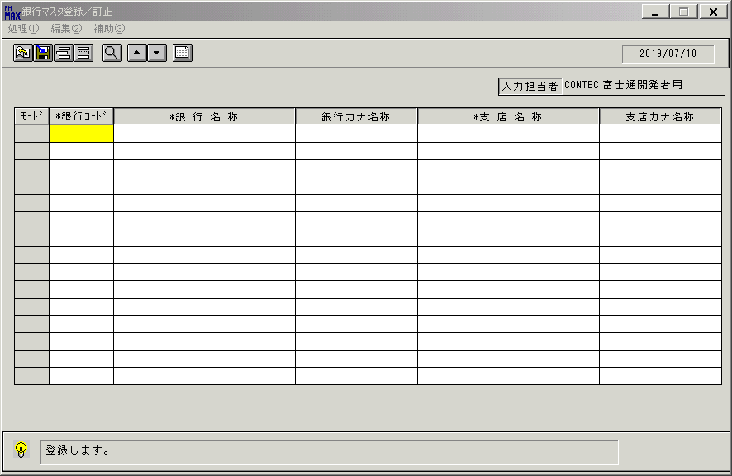 |  | 2019-09-27 | O | 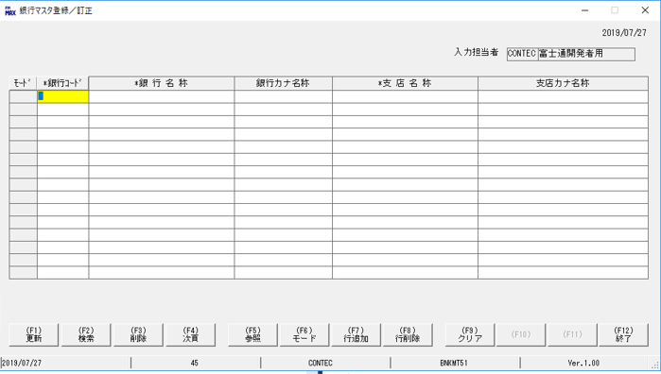
 |  |  | 操作内容 | 「銀行マスタ登録／訂正 」ウィンドウを、初期表示します。

 |  |  | ２．１．２． [銀行マスタ登録／訂正]ウィンドウ |  |  | 確認日 | 結果
 |  |  | 画面 | 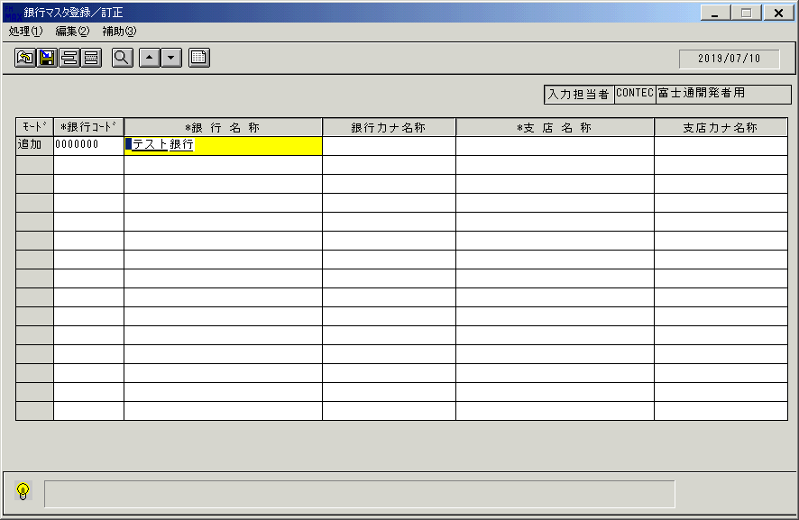 |  | 2019-09-27 | O | 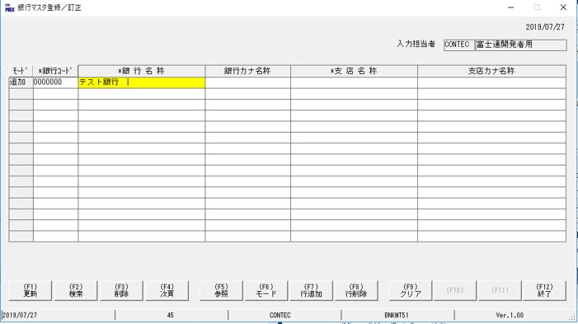
 |  |  | 操作内容 | 「銀行コード」「銀行名称」に値を入力します。

 |  |  | ２．１．３．[銀行マスタ登録／訂正]ウィンドウ |  |  | 確認日 | 結果
 |  |  | 画面 | 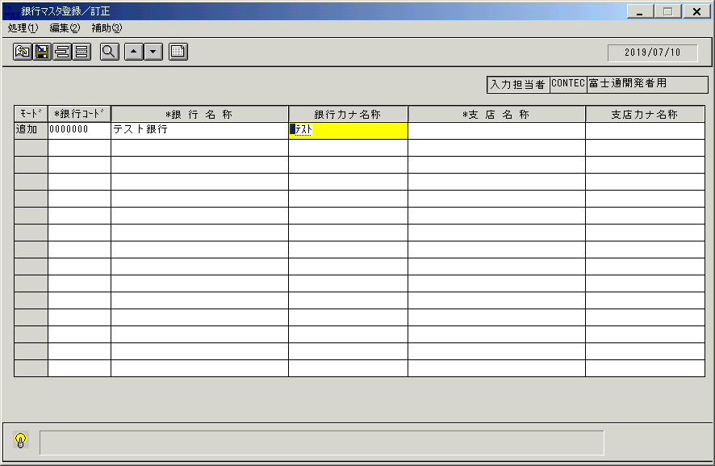 |  | 2019-09-27 | O | 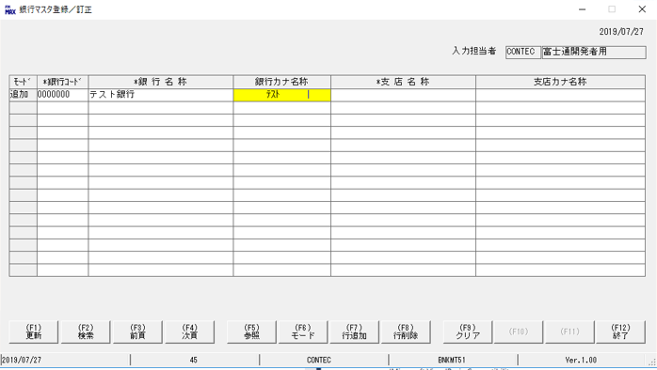
 |  |  | 操作内容 | 「銀行カナ名称」に値を入力します。

 |  |  | ２．１．４．[銀行マスタ登録／訂正]ウィンドウ |  |  | 確認日 | 結果
 |  |  | 画面 | 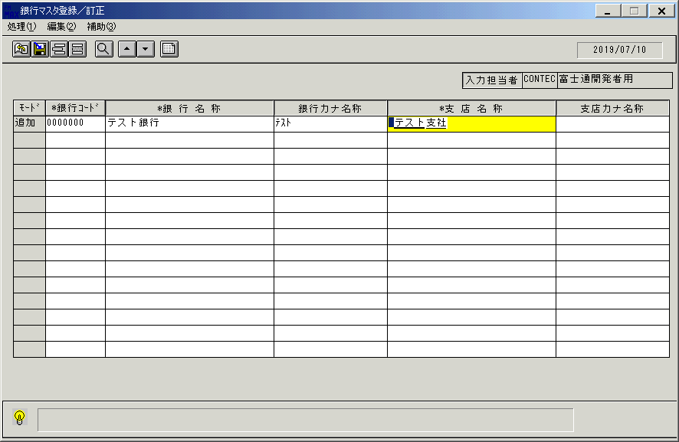 |  | 2019-09-27 | O | 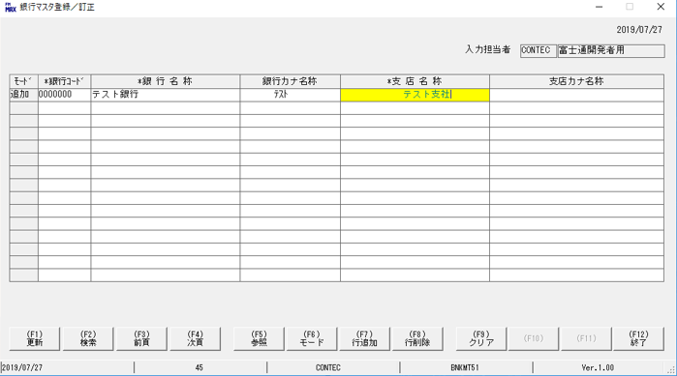
 |  |  | 操作内容 | 「支店名称」に値を入力します。

 |  |  | ２．１．５．[銀行マスタ登録／訂正]ウィンドウ |  |  | 確認日 | 結果
 |  |  | 画面 | 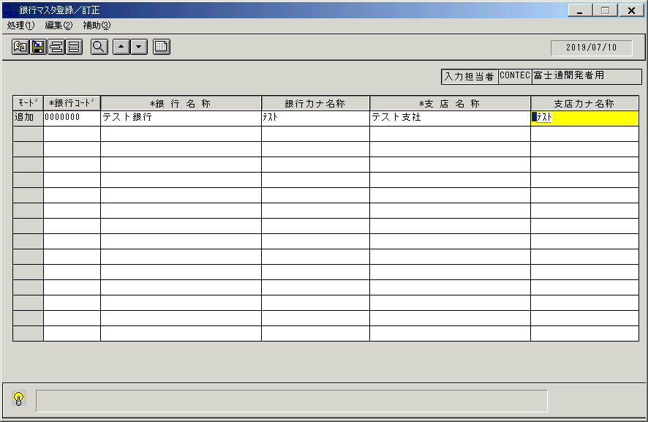 |  | 2019-09-27 | O | 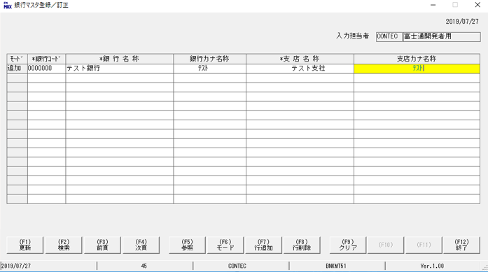
 |  |  | 操作内容 | 「支店カナ名称」に値を入力し、更新ボタンを押します。

 |  |  | ２．１．６． [銀行マスタ登録／訂正]ウィンドウ |  |  | 確認日 | 結果
 |  |  | 画面 | 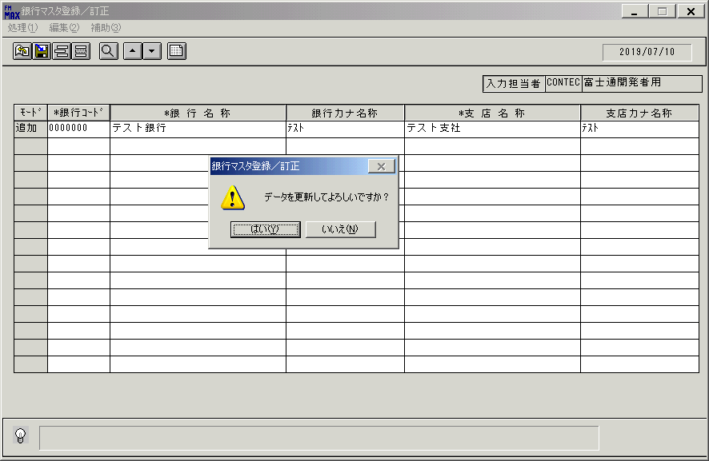 |  | 2019-09-27 | O | 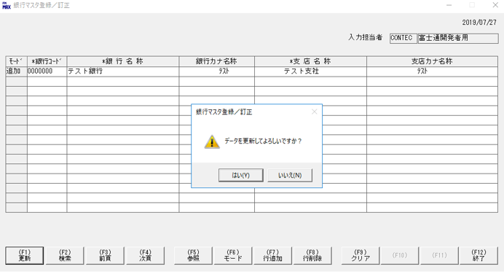
 |  |  | 操作内容 | 確認画面が表示されますので「はい」を押します

 |  |  | ２．１．７．[銀行マスタ登録／訂正 ]ウィンドウ |  |  | 確認日 | 結果
 |  |  | 画面 | 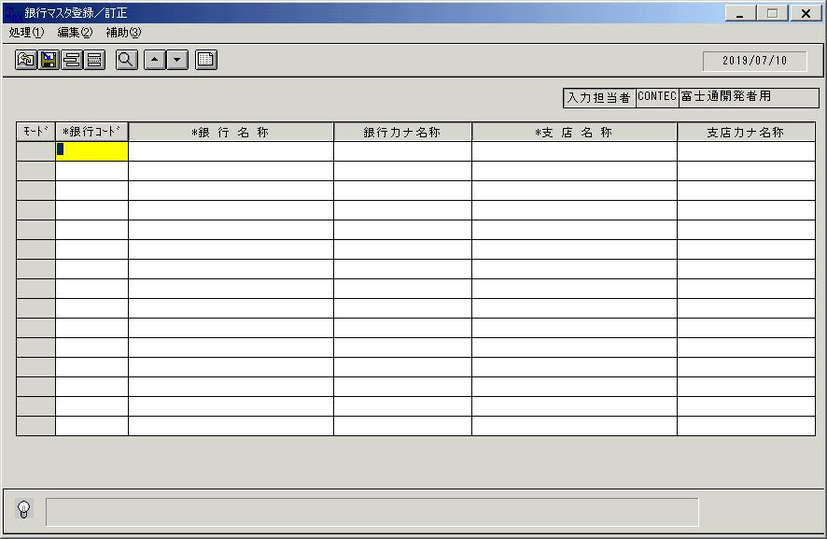 |  | 2019-09-27 | O | 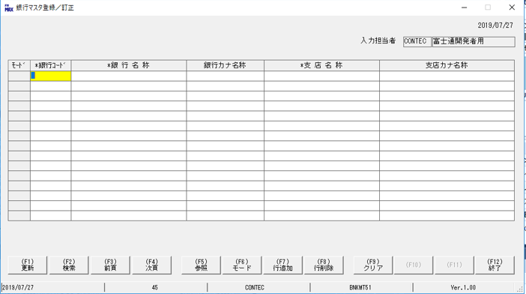
 |  |  | 操作内容 | 銀行マスタを訂正する場合は、「銀行コード」をシングルクリックします

 |  |  | ２．１．８． [銀行マスタ登録／訂正 ]ウィンドウ - [銀行検索ウィンドウ]ウィンドウ |  |  | 確認日 | 結果
 |  |  | 画面 | 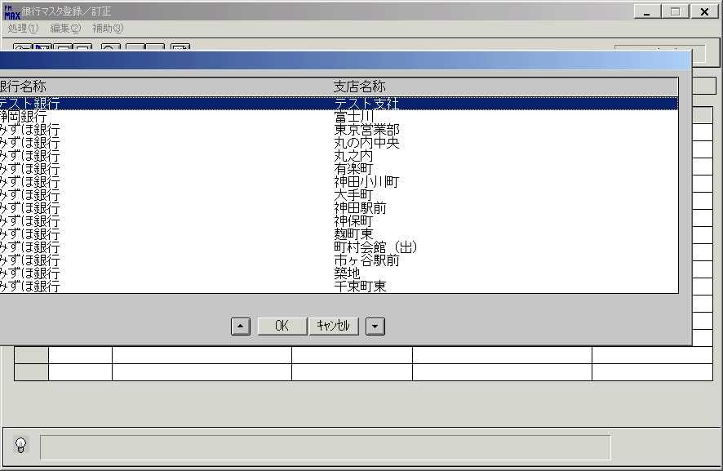 |  | 2019-09-27 | O | 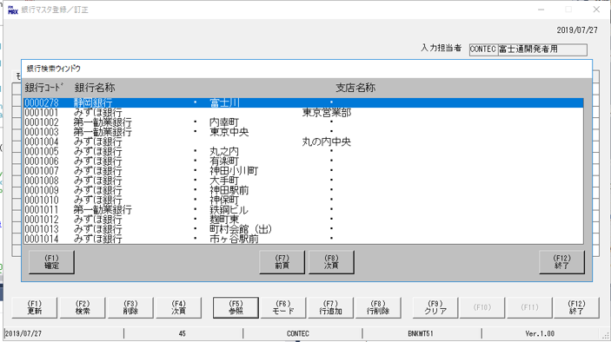
 |  |  | 操作内容 | 「銀行検索ウィンドウ 」が開きますので、訂正したい銀行のマスタレコードを選択し、OKを押してください

 |  |  | ２．１．９．[銀行マスタ登録／訂正]ウィンドウ |  |  | 確認日 | 結果
 |  |  | 画面 | 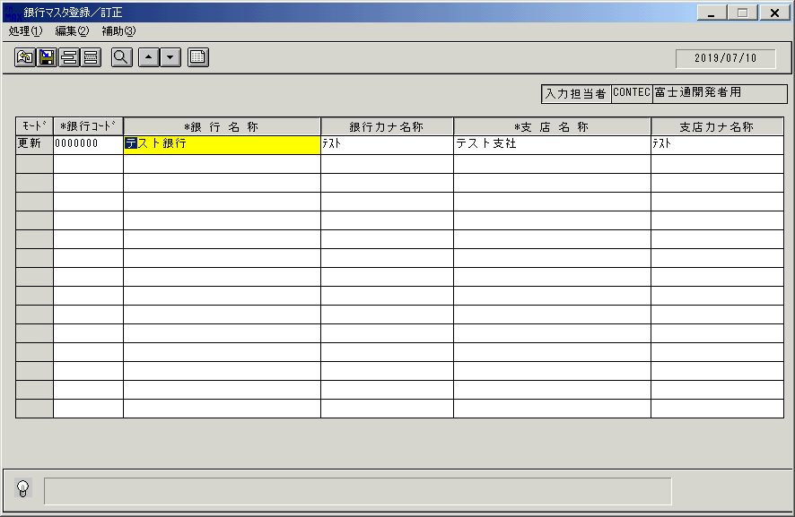 |  | 2019-09-27 | O | 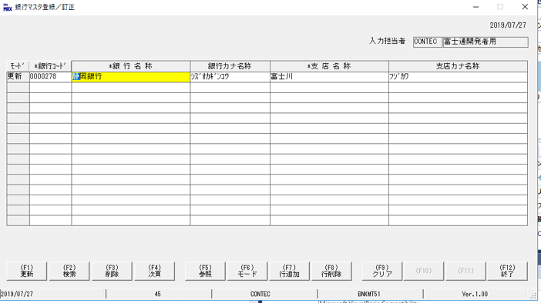
 |  |  | 操作内容 | 修正したい値を修正します。

 |  |  | ２．１．１０． [銀行マスタ登録／訂正 ]ウィンドウ |  |  | 確認日 | 結果
 |  |  | 画面 | 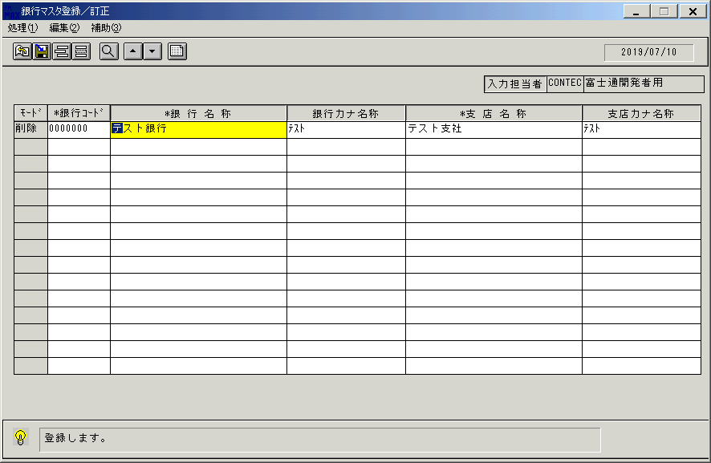 |  | 2019-09-27 | O
 |  |  | 操作内容 | 訂正が終わったら、更新ボタンを押します。

 |  |  | ２．１．１１． [銀行マスタ登録／訂正]ウィンドウ |  |  | 確認日 | 結果
 |  |  | 画面 | 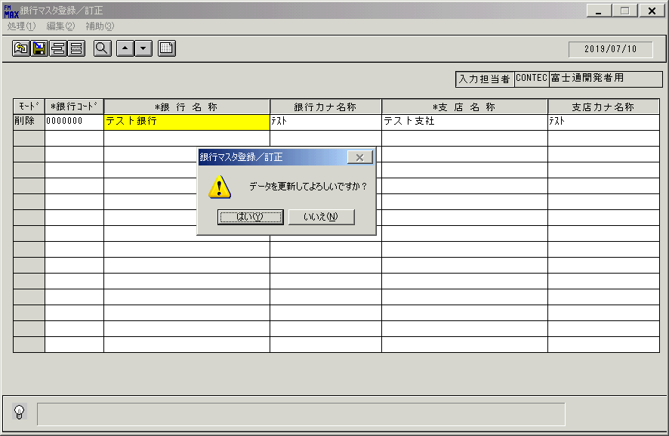 |  | 2019-09-27 | O | 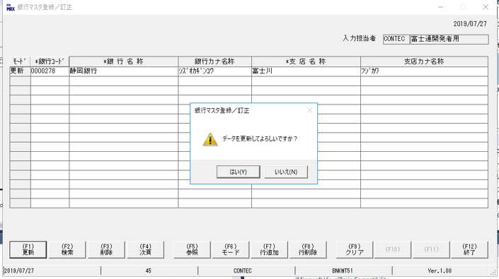
 |  |  | 操作内容 | 確認画面が表示されますので、「はい」を押します。

 |  |  | ２．１．１２． [銀行マスタ登録／訂正]ウィンドウ |  |  | 確認日 | 結果
 |  |  | 画面 | 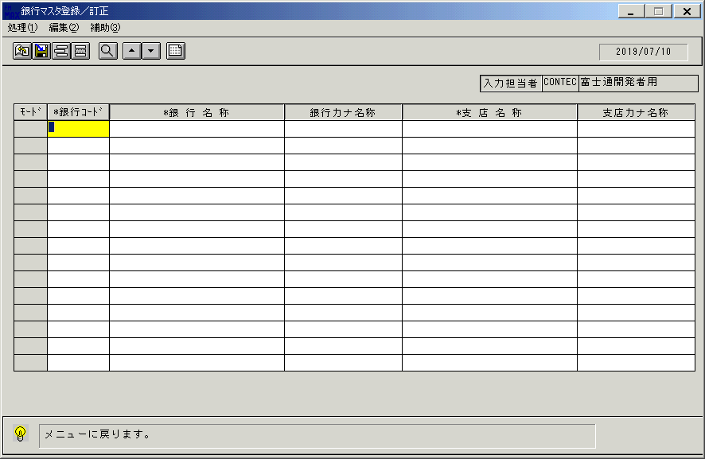 |  | 2019-09-27 | O
 |  |  | 操作内容 | 終了ボタンを押します。

 |  |  | ２．１．１３． [銀行マスタ登録／訂正]ウィンドウ |  |  | 確認日 | 結果
 |  |  | 画面 | 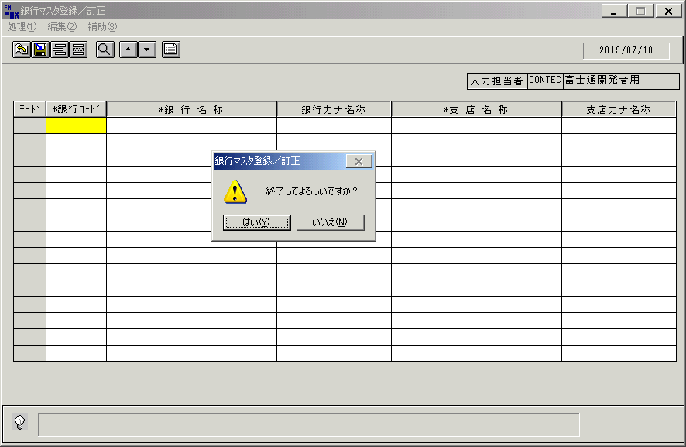 |  | 2019-09-27 | O | 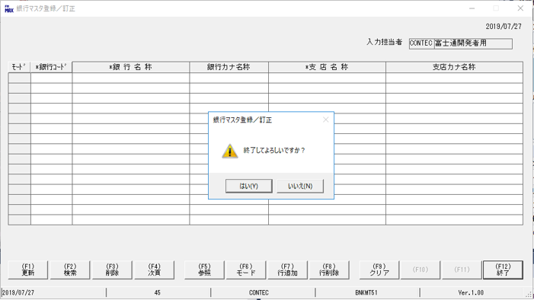
 |  |  | 操作内容 | 「はい」を押して処理を終了します。

画面(初期表示)
画面項目説明 |  |  |  | ユーザ名：㈱コンテック殿 |  |  |  |  |  |  | ｼｽﾃﾑ名：新総合情報システム |  |  |  |  | ﾌﾟﾛｾｽID/名：販売システム |  |  | 作成日:２００９年０１月２２日
 |  |  |  |  |  |  |  |  |  |  | ｼﾞｮﾌﾞID/名： ＢＮＫ/マスタメンテ |  |  |  |  | ﾌﾟﾛｸﾞﾗﾑID/名：BNKMT51/銀行マスタ登録／訂正 |  |  | 作成者：ACE) 正木

 | 【画面項目説明】 |  | 画面名：銀行マスタ登録／訂正 |  |  |  |  |  |  |  |  |  | FormID：BNKMT51 |  | ﾓｰﾄﾞ |  | 初期状態
 |  |  |  |  |  |  |  |  |  |  |  |  |  |  | 権限
 | № | 入出力項目名 |  |  | 入力 |  | 表示 | 属性 | 表示桁 | 入力桁 | レ | データソース |  | 項目名(初期値） |  |  |  | 項目説明
 |  |  |  |  | 必須 | 任意

 | 1 | 入力担当者（コード） |  |  |  |  | ○ | X | 6 |  |  |  |  | ログインユーザーＩＤ |  |  |  | ログインした担当者コードを表示。
 | 2 | 入力担当者（名称） |  |  |  |  | ○ | NX | 20 |  |  | 担当者マスタ |  | 担当者名 |  |  |  | 担当者マスタ．担当者コード＝ログインユーザーＩＤ
 | 3 | モード |  |  |  |  | ○ | NX | 4 |  |  |  |  | 空白
 | 4 | 銀行コード |  |  | ○ |  |  | X | 7 | 7 |  |  |  | 空白
 | 5 | 銀行名称 |  |  | ○ |  |  | NX | 30 | 50 |  |  |  | 空白
 | 6 | 銀行カナ名称 |  |  |  | ○ |  | X | 20 | 30 |  |  |  | 空白
 | 7 | 支店名称 |  |  | ○ |  |  | NX | 30 | 50 |  |  |  | 空白
 | 8 | 支店カナ名称 |  |  |  | ○ |  | X | 20 | 30 |  |  |  | 空白

起動元EXE
システム情報
制御ファイル
データファイル
起動先EXE

画面(一覧表示)
画面項目説明 |  |  |  | ユーザ名：㈱コンテック殿 |  |  |  |  |  |  | ｼｽﾃﾑ名：新総合情報システム |  |  |  |  | ﾌﾟﾛｾｽID/名：販売システム |  |  | 作成日:２００９年０１月２２日
 |  |  |  |  |  |  |  |  |  |  | ｼﾞｮﾌﾞID/名： ＢＮＫ/マスタメンテ |  |  |  |  | ﾌﾟﾛｸﾞﾗﾑID/名：BNKMT51/銀行マスタ登録／訂正 |  |  | 作成者：ACE) 正木

 | 【画面項目説明】 |  | 画面名：銀行マスタ登録／訂正 |  |  |  |  |  |  |  |  |  | FormID：BNKMT51 |  | ﾓｰﾄﾞ |  | 一覧表示時
 |  |  |  |  |  |  |  |  |  |  |  |  |  |  | 権限
 | № | 入出力項目名 |  |  | 入力 |  | 表示 | 属性 | 表示桁 | 入力桁 | レ | データソース |  | 項目名(初期値） |  |  |  | 項目説明
 |  |  |  |  | 必須 | 任意

 | 1 | 入力担当者（コード） |  |  |  |  | ○ | X | 6
 | 2 | 入力担当者（名称） |  |  |  |  | ○ | NX | 20
 | 3 | モード |  |  |  |  | ○ | NX | 4 |  |  |  |  |  |  |  |  | 共通仕様書参照
 | 4 | 銀行コード |  |  | ○ |  |  | X | 7 | 7 |  | 銀行マスタ |  | 銀行コード |  |  |  | 銀行のコードを入力する。
 | 5 | 銀行名称 |  |  | ○ |  |  | NX | 30 | 50 |  | 銀行マスタ |  | 銀行名称 |  |  |  | 銀行の名称を入力する。
 | 6 | 銀行カナ名称 |  |  |  | ○ |  | X | 20 | 30 |  | 銀行マスタ |  | 銀行カナ名称 |  |  |  | 銀行のカナ名称を入力する。
 | 7 | 支店名称 |  |  | ○ |  |  | NX | 30 | 50 |  | 銀行マスタ |  | 支店名称 |  |  |  | 支店の名称を入力する。
 | 8 | 支店カナ名称 |  |  |  | ○ |  | X | 20 | 30 |  | 銀行マスタ |  | 支店カナ名称 |  |  |  | 支店のカナ名称を入力する。

起動元EXE
システム情報
制御ファイル
データファイル
起動先EXE

